Задание 2
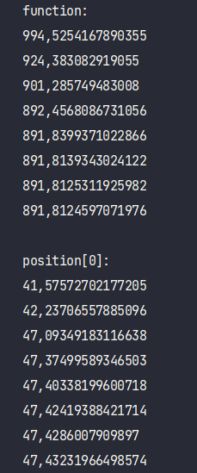
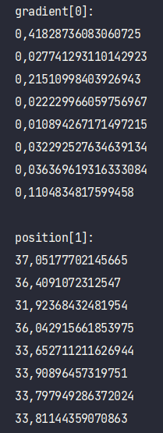
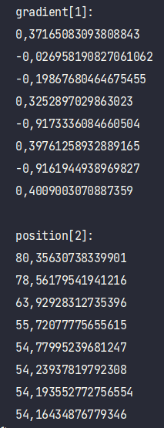
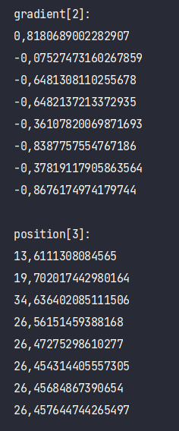
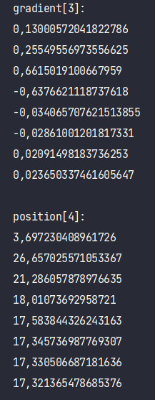
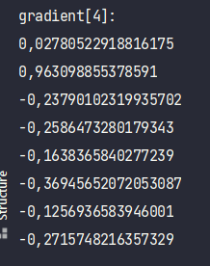

Задание 2 (комп)
Вариант | 5
Метод наискорейшего спуска

F | 900

Vi | 900 | 400 | 800 | 200 | 150 |  | Vi | 900 | 400 | 800 | 200 | 150
Ki | 5 | 10 | 11 | 7 | 2 |  | Ki | 5 | 10 | 11 | 7 | 2
Si | 4 | 7 | 6 | 4 | 2 |  | Si | 4 | 7 | 6 | 4 | 2
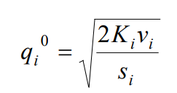
fi | 8 | 5 | 6 | 3 | 3 |  | fi | 8 | 5 | 6 | 3 | 3
qi | 47.434 | 33.806 | 54.160 | 26.458 | 17.321 |  | qi | 40.391 | 31.735 | 49.674 | 24.747 | 15.304
Ki*Vi/qi | 94.868 | 118.322 | 162.481 | 52.915 | 17.321 |  | Ki*Vi/qi | 111.411 | 126.045 | 177.155 | 56.572 | 19.603
Si*qi | 189.737 | 236.643 | 324.962 | 105.830 | 34.641 |  | Si*qi | 161.564 | 222.144 | 298.044 | 98.988 | 30.608
fi*qi | 379.473 | 169.031 | 324.962 | 79.373 | 51.962 |  | fi*qi | 323.129 | 158.674 | 298.044 | 74.241 | 45.911
Li | 189.737 | 236.643 | 324.962 | 105.830 | 34.641 |  | Li | 192.193 | 237.116 | 326.177 | 106.066 | 34.907

F | 1004.800 |  |  |  |  |  | F | 900.000 |  |  |  |  | L = | 192,193+237,116+326,177+106,066+34,907
L | 891.812 |  |  |  |  |  | L | 896.460 |  |  |  |  | q = | (40,391; 31,735; 49,674; 24,747; 15,304)
 |  |  |  |  |  |  |  |  |  |  |  |  | L = | (192,193; 237,116; 326,177; 106,066; 34,907)
результат системы |  |  |  |  |  | необходимые складские площади |  |  | издержки работы в д.е./год
управление поставками без ограничений |  |  |  |  |  | 1004.800 |  |  | 891.812 |  |  |  | L = | 189,737+236,643+324,962+105,830+34,641
управление поставками с ограничений на складские площади |  |  |  |  |  | 900.000 |  |  | 896.460 |  |  |  | q = | (47,434; 33,806; 54,160; 26,458; 17,321)
 |  |  |  |  |  |  |  |  |  |  |  |  | L = | (189,737; 236,643; 324,962; 105,830; 34,641)

L = | (900*5/47,434 + 1/2*4*47,434) + (10*400/33,806 +1/2*7*33,806) + (11*800/54,160 + 1/2*6*54,160) + (7*200/26,458 + 1/2*4*26,458) + (2*150/17,321 + 1/2*2*17,321)

